일정관리 계획수립
특징 | 내용
납기준수 | 고객의 요구 기간 내 프로젝트 완료
자원 효율성 향상 | 일정에 따른 자원의 효율적 배분
일정 산출 | 세부활동을 도출하여 활동 간 상호관계파악

일정관리 계획 수립
활동 정의
활동 순서 배열
일정관리 계획 수립
일정관리 계획 수립
활동 자원 산정
활동 기간 산정
일정 관리 계획서
활동 목록
일정 네트워크 다이어그램
자원 분류 체계
활동 기간 산정치
프로젝트 일정
일정 예측 / 변경 요청 성과 보고
일정 계획, 일정 개발 문서화
작업 패키지 분할
활동 관계 식별
물적, 인적자원 신청
프로젝트 일정 수립
일정 감시, 변경 관리
소요 기간 추정

Resource Leveling 및 Smoothing
구분 | Resource Leveling | Resource Smoothing
그래프 | 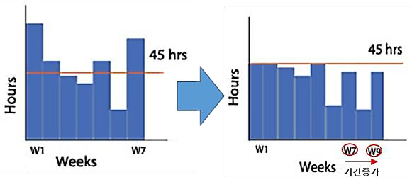 | 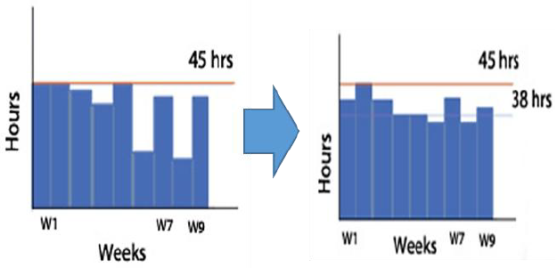
개념 | 자원에 한계에 따라 시작일, 종료일을 조정하여 Task 목표량을 준수하는 기법 | 일정의 한계에 따라 자원 최적화를 통해 Task 목표량을 준수하는 기법
조건 | - 자원 양에 비해 과도한 작업 '- 동일 기간에 여러 활동 배정 | - 자원 간 불균형 발생 시 '- 주공정 변화가 없는 조건
주공정 변경 | 주공정 변경 가능 | 주공정 변화되지 않음
대상활동 | Total Float이 '0' 이상이 sghkfehd | Free Float 와 Total Float내에서 조정가능
자원제약 | 자원의 최대 한계 프로젝트 목표 일정 | 자원의 최적 활용 한계 법적 근무 시간(주 52시간)

